図1
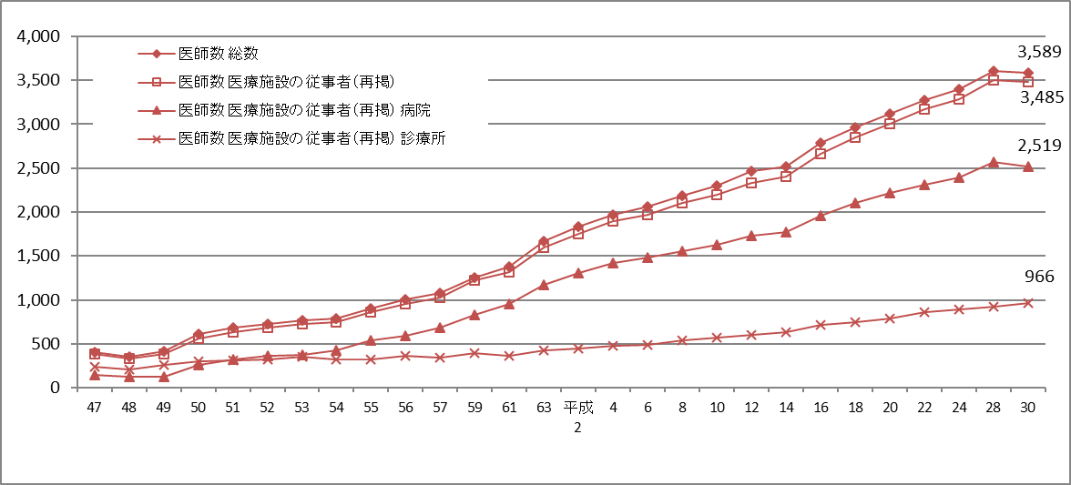
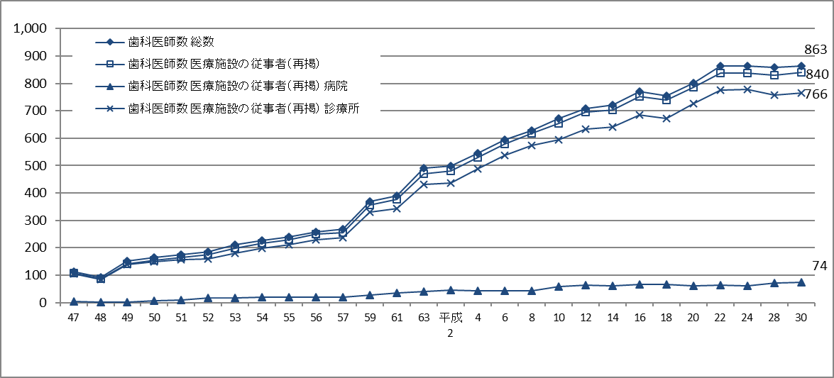
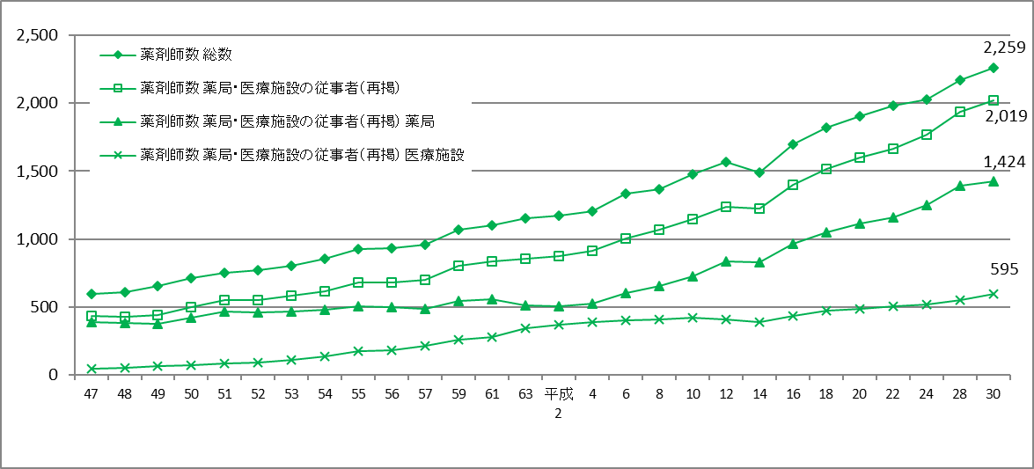
図1 グラフでみる医師・歯科医師・薬剤師数の年次推移，施設・業務の種別
 | 各年12月31日現在

図2
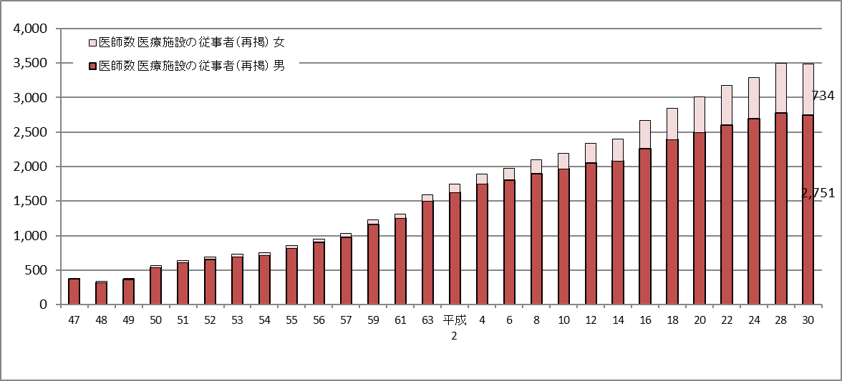
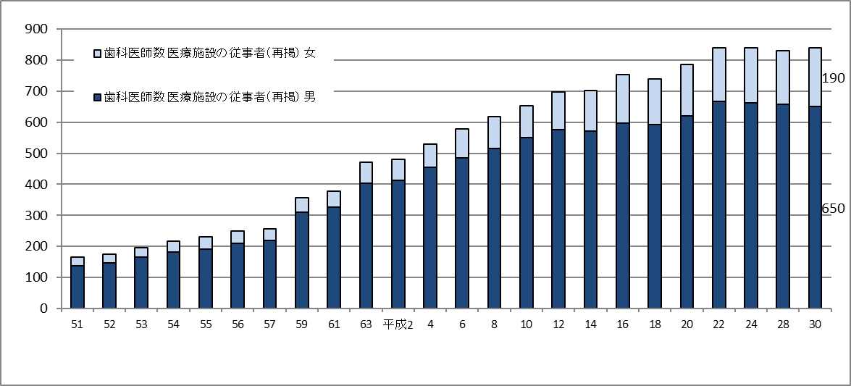
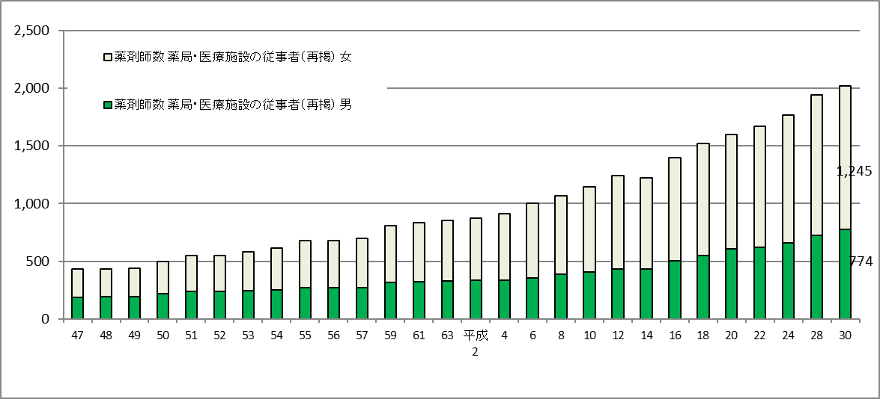
図2 グラフでみる医師・歯科医師・薬剤師数の年次推移，性別
 | 各年12月31日現在

図3
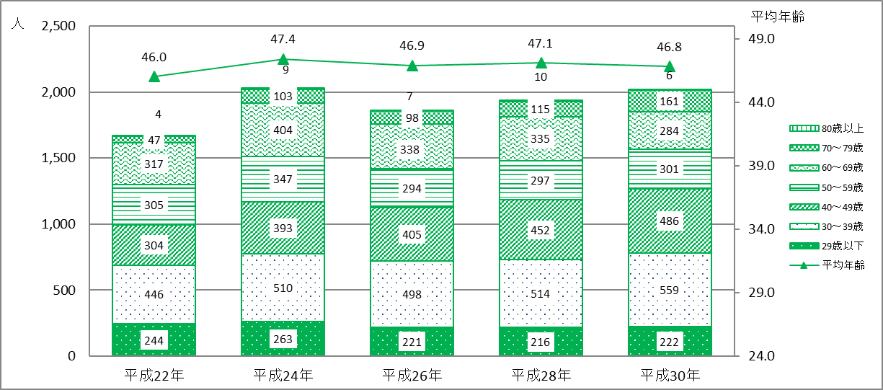
図3 グラフでみる年齢階級別 医療施設に従事する医師数、歯科医師数及び 薬局・医療施設に従事する薬剤師 年次推移

医療施設に従事する医師
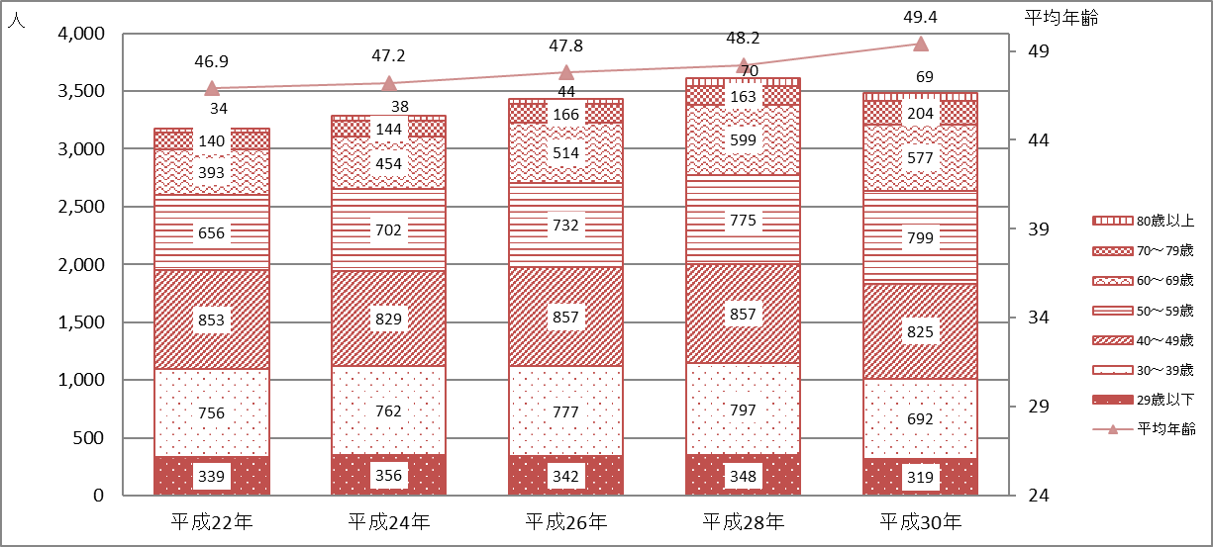

医療施設に従事する歯科医師
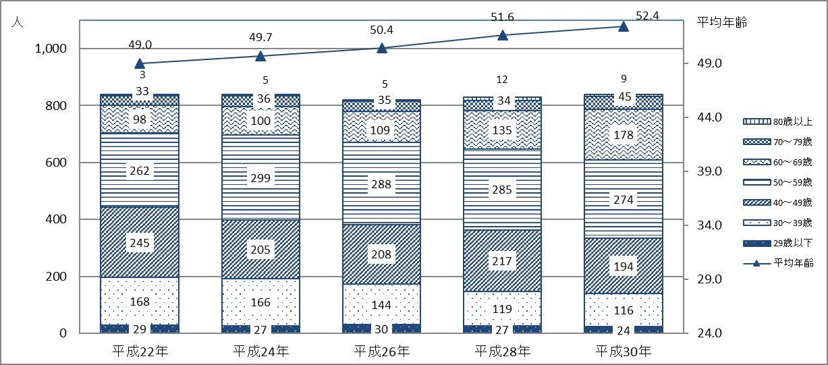

薬局・医療施設に従事する薬剤師

図4
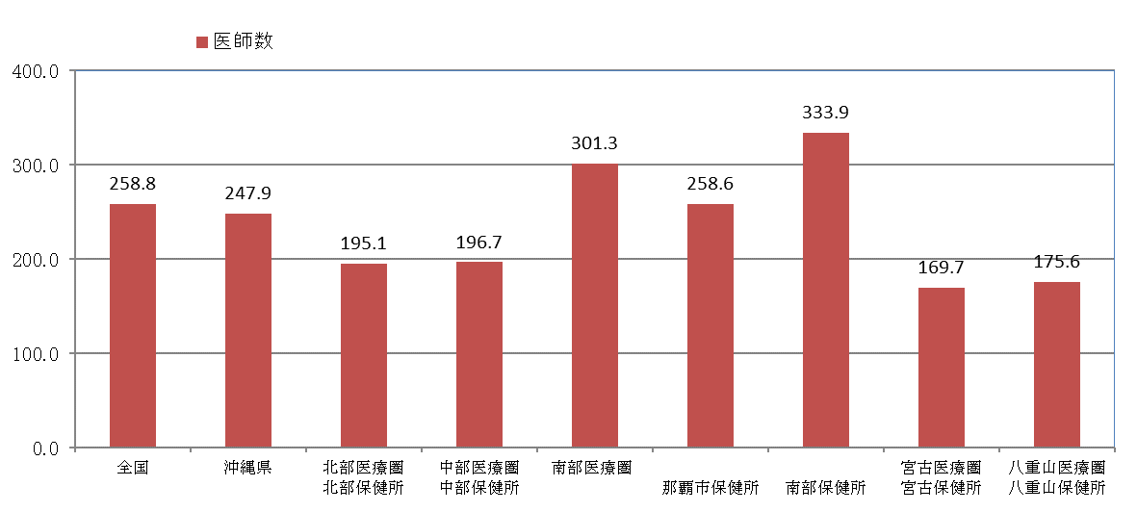
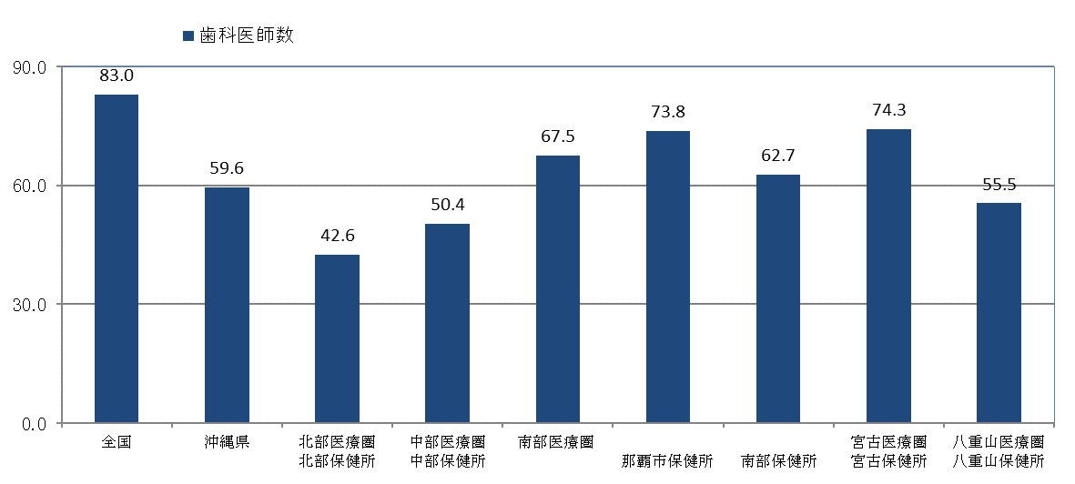
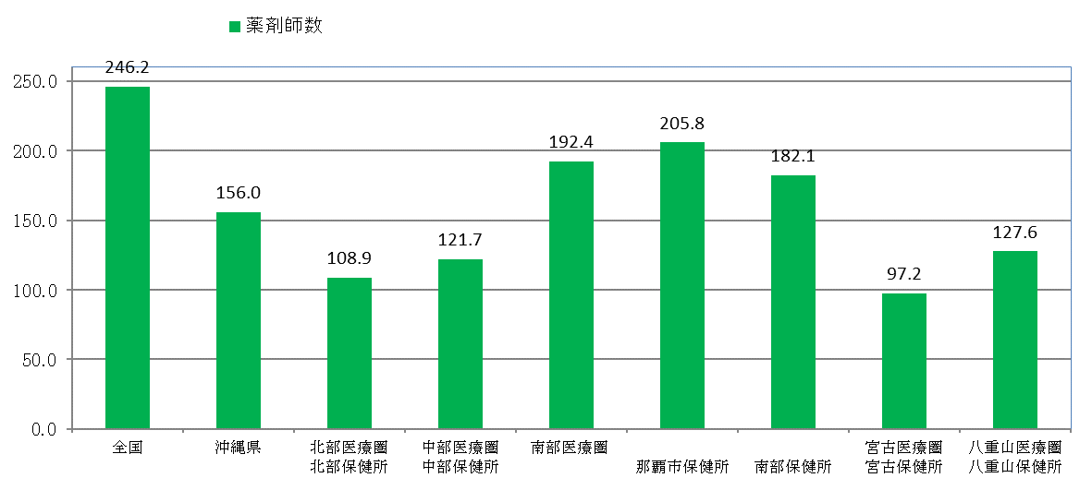
図4 グラフでみる人口10万対医師・歯科医師・薬剤師数 （全国・沖縄県・二次保健医療圏・保健所）
 | 平成30年12月31日現在

図5
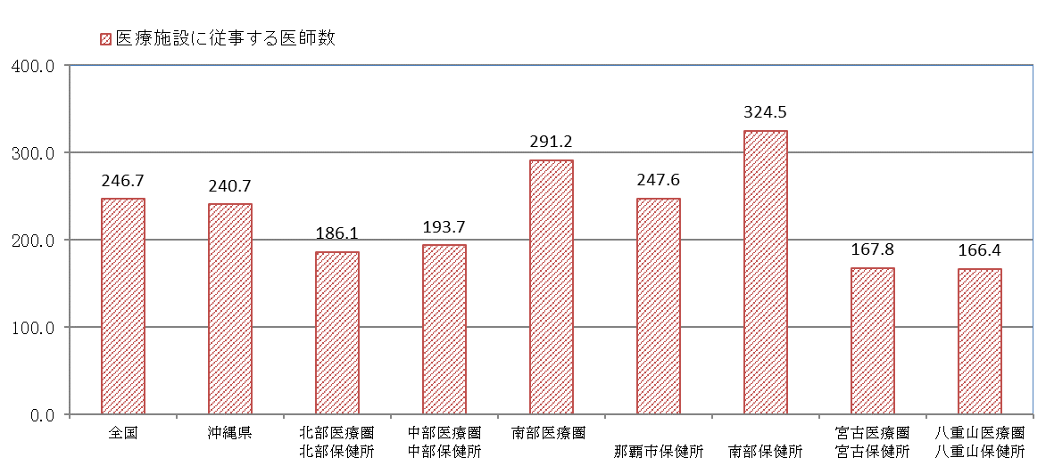
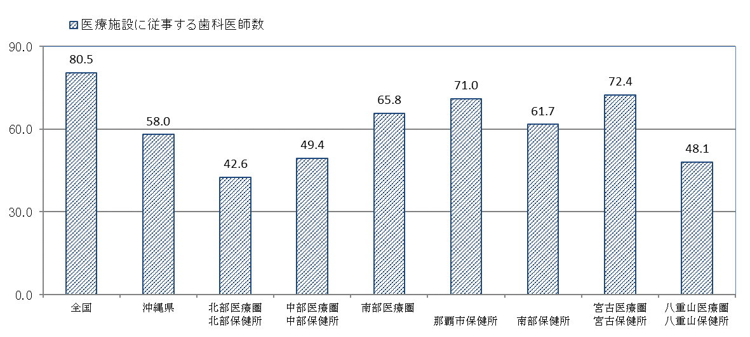
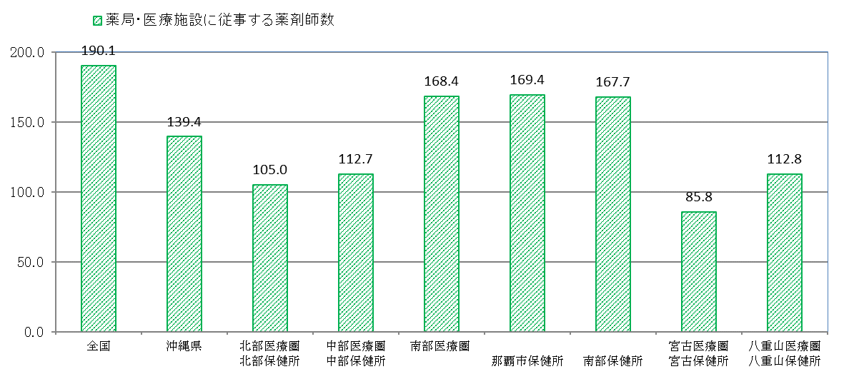
図5 グラフでみる人口10万対医療施設従事医師・歯科医師・薬剤師数 （全国・沖縄県・二次保健医療圏・保健所）
 | 平成30年12月31日現在

図6
図6 グラフでみる人口10万対医療施設従事医師・歯科医師数・薬剤師数の 年次推移、従業地による二次保健医療圏・保健所別
 | 各年12月31日現在
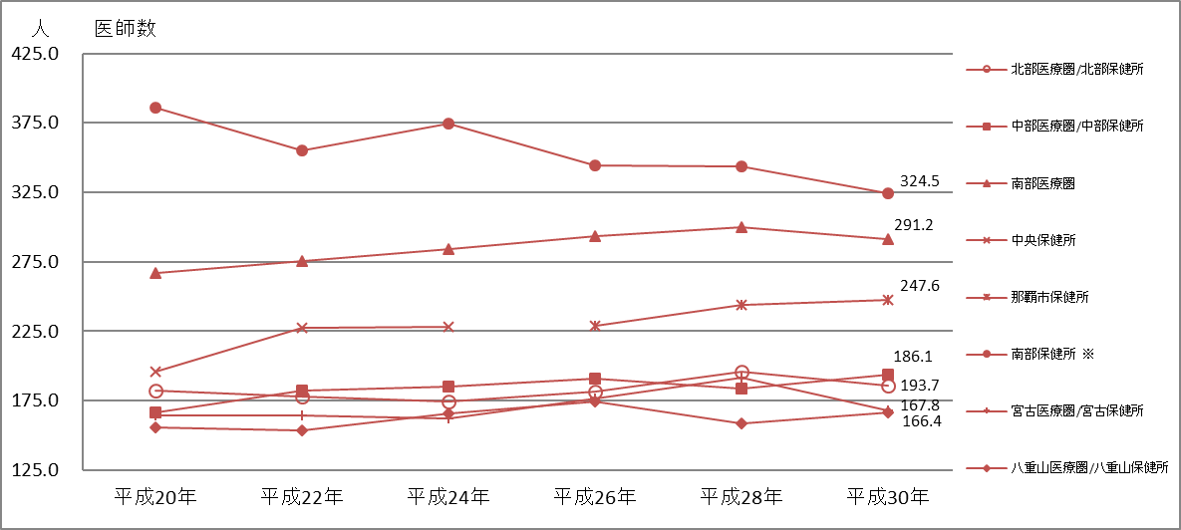

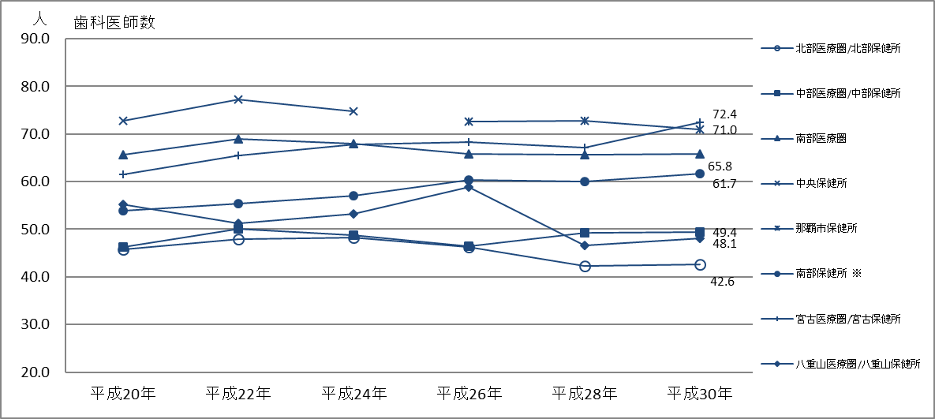

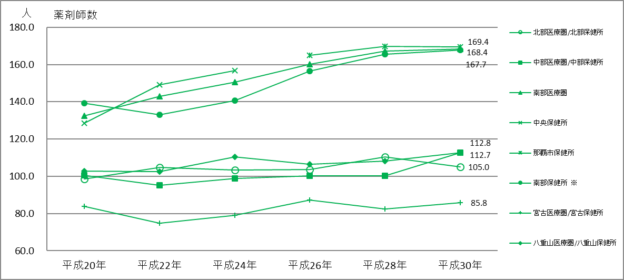

※）平成25年4月に南部保健所の管轄区域が変更されている。

